3.- Medición del Soft
Medición del Software |  | Norma: IFPUG ISO_20926
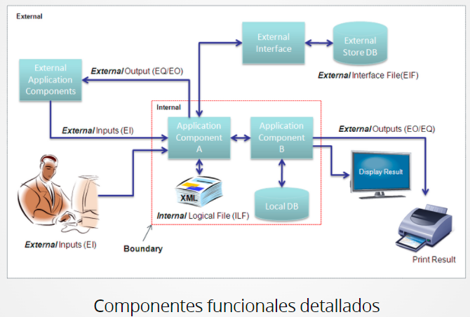
 | PF sin ajuste:

 |  | Proceso Funcional | Componente Funcional | Tipo de Función | Complejidad | Cuenta | PF s/Complejidad | PF sin Ajuste | Ponderación | PF según Complejidad
 |  | Control | Bombas | EI | Baja | 30.00 | 3 | 90 | 1.82% | Tipo de Función | Baja | Media | Alta
 |  | Control | Válvulas Motorizadas | EI | Media | 39.00 | 4 | 156 | 3.16% | EI | 3 | 4 | 6 | External Input | Función de Transacción (Interacción con el Usuario) | Pantallas donde el Usuario ingresa datos
 |  | Control | Instrumentos (FIT, LIT, PIT, LS, TIT y AIT) | EI | Baja | 94.00 | 3 | 282 | 5.72% | EO | 4 | 5 | 7 | External Output | Función de Transacción (Interacción con el Usuario) | Informes, gráficos, listados de datos
 |  | Enclavamientos | Enclavamiento Bombas | EQ | Media | 43.00 | 4 | 172 | 3.49% | EQ | 3 | 4 | 6 | External Query | Función de Transacción (Interacción con el Usuario) | Recuperar y mostrar datos al Usuario - BUSCAR -
 |  | Enclavamientos | Enclavamiento Válvulas Motorizadas | EQ | Media | 8.00 | 4 | 32 | 0.65% | ILF | 7 | 10 | 15 | Internal Logical File | Función de Datos (Almacenamiento) | Archivos desde el punto de vista lógico, no como en un SO; pueden ser tablas en las bases de datos
 |  | Control PID | PID Bombas | EQ | Alta | 8.00 | 6 | 48 | 0.97% | EIF | 5 | 7 | 10 | External Interface File | Función de Datos (Almacenamiento) | Datos referenciados a otros sistemas o datos mantenidos por otros sistemas (pero usados por el actual)
 |  | Control PID | PID Válvulas Motorizadas | EQ | Alta | 35.00 | 6 | 210 | 4.26%
 |  | Alarmas | Alarmero | EO | Baja | 737.00 | 4 | 2948 | 59.76%
 |  | Presentación | Pantallas | EI | Baja | 326.00 | 3 | 978 | 19.83% | Ejemplos:
 |  | Documentación | Planilla de DBs | EIF | Media | 1.00 | 7 | 7 | 0.14% |  | Buscar | EQ
 |  | Documentación | Comentarios en Software | EIF | Baja | 1.00 | 5 | 5 | 0.10% |  | Actualizar | EI
 |  | Documentación | Manual de Usuario | EIF | Baja | 1.00 | 5 | 5 | 0.10% |  | Insertar | EI
 |  |  | 13 |  |  |  | 0 | 0 | 0.00% |  | Listar | EO
 |  |  | 14 |  |  |  | 0 | 0 | 0.00% |  | Eliminar | EI
 |  |  | 15 |  |  |  | 0 | 0 | 0.00% |  | Informes o Reportes | EO
 |  |  | 16 |  |  |  | 0 | 0 | 0.00% |  | Tablas de BD | ILF
 |  |  | 17 |  |  |  | 0 | 0 | 0.00%
 |  |  | 18 |  |  |  | 0 | 0 | 0.00%
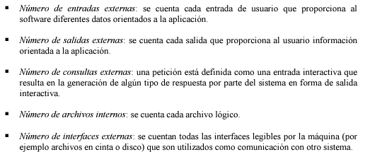
 |  |  | 19 |  |  |  | 0 | 0 | 0.00%
 |  |  | 20 |  |  |  | 0 | 0 | 0.00%
 |  |  |  |  |  | PFSA |  | 4933 | 100.00%

 | Factores de Ajuste (Fi):

 |  |  | Factor de Ajuste | Ponderación * | * 0 (poca influencia) a 5 (esencial)
 |  |  | Copias de Seguridad y de recuperación | 2
 |  |  | Comunicación de datos | 3
 |  |  | Proceso distribuido | 0
 |  |  | Rendimiento crítico | 4
 |  |  | Configuración del equipamiento | 0
 |  |  | Entrada de datos en línea | 2
 |  |  | Transacciones de entrada con múltiples pantallas | 1
 |  |  | Actualizaciones en línea | 3
 |  |  | Entradas/Salidas/Archivos/Peticiones complejas (interfaz c/usuario) | 3
 |  |  | Procesamiento interno complejo | 1
 |  |  | Incluye el Diseño la conversión e instalación | 1
 |  |  | Código reutilizable | 0
 |  |  | Soporta el Sistema múltiples instalaciones en dif. Org. | 0
 |  |  | Facilidad de Uso y Cambios | 5
 |  |  | Fi | 25

 | PFA | 4,439.70 |  | * Un Punto de Función se define como una función comercial de usuario final
 | PFA (c/redondeo) | 4,440.00

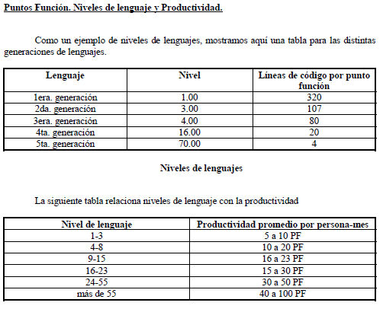
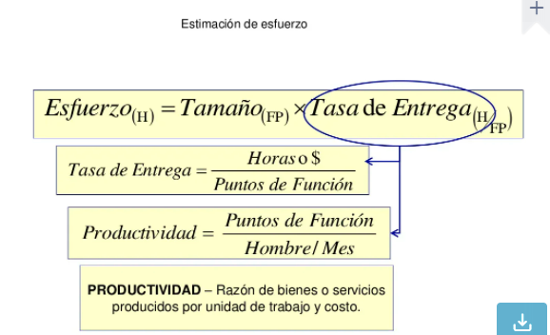
Estimación de Esfuerzo y Personal necesarios

 | Tomando:
 | Productividad: | 275.00 | PF/Mes | * Referencia: 50 PF/ME (1 colaborador) según IFPUG para Lenguajes de 5ta Gen (contienen herramientas visuales para ayudar a desarrollar un programa); si no, tomar el PF Medido

 | Días trabajados al mes: | 21.00

 | Hs diarias trabajadas: | 8.00

 | Colaborador/es: | 2.00

 | ESFUERZO:
 |  | 8.07 | Meses

 |  | 169.53 | Días laborales

 |  | 1,356.22 | Horas laborales para el Desarrollo del Software, trabajando de: | Lu a Vi | 8.00 | hs diarias con | 2.00 | Colaborador/es

Estimación de COSTOS del Desarrollo del Software

 | USD/Hs: | 32.00 | 1 Colaborador | * Promedio 27,00 USD al 8/2/22

 | COSTO SOFTWARE | USD 43,398.98
 |  | (usar este valor en Desarrollo del Software o usarlo como referencia mínima)

